E_I_6_j_2013_SH

Statistisches Amt
für Hamburg und Schleswig-Holstein

 | STATISTISCHE BERICHTE
 | Kennziffer: E I 6 - j 13 SH

 |  | Investitionen bei Unternehmen und Betrieben
 |  | des Verarbeitenden Gewerbes sowie des
 |  | Bergbaus und der Gewinnung von Steinen
 |  | und Erden in Schleswig-Holstein 2013

(Unternehmen sowie Betriebe von Unternehmen mit 20 und mehr tätigen Personen)

Herausgegeben am:19. Dezember 2014

Vorbemerkungen SH 2013
Vorbemerkung
Ab Berichtsjahr 2009 werden die Ergebnisse der Investitionserhebung im Verarbeitenden Gewerbe sowie des Bergbaus und der Gewinnung von Steinen und Erden in der fachlichen Gliederung der "Klassifikation der Wirtschaftszweige, Ausgabe 2008 (WZ 2008)" nachgewiesen. Mit der Einführung der WZ 2008 wird die Verordnung (EG) Nr. 1893/2006 des Europäischen Parlaments und des Rates vom 20. Dezember 2006 (ABl. Nr. L 393 S. 1) zur Einführung der Statistischen Systematik der Wirtschaftszweige in der Europäischen Gemeinschaft (NACE Rev.2) umgesetzt.
Die Anwendung der neuen Klassifikation hat Auswirkungen auf den Berichtskreis der Statistiken im Produzierenden Gewerbe, weil einige Tätigkeiten innerhalb des Produzierenden Gewerbes umgruppiert, andere zusätzlich aufgenommen oder ausgegliedert wurden. So zählen jetzt zum Beispiel die Branchen des Verlagsgewerbes und des Recyclings nicht mehr zum Verarbeitenden Gewerbe. Montage- und Installationsleistungen werden in eigenständigen Klassen des Verarbeitenden Gewerbes nachgewiesen. Darüber hinaus erfolgt die Kodierung der Wirtschaftszweige nunmehr nach einem völlig neuen Nummerierungssystem. An der Periodizität der Erhebung und den Erhebungsmerkmalen selbst hat sich dagegen im Wesentlichen nichts geändert.
Nicht mehr zum Verarbeitenden Gewerbe zählen Betriebe, die schwerpunktmäßig fremdbezogene Waren oder Dienstleistungen in eigenem Namen bzw. im Namen des Unternehmens/der Unternehmensgruppe, zu dem/der sie gehören, verkaufen (Converter). Diese Einheiten werden künftig in der Regel dem Handel oder den Dienstleistungen zugerechnet.
Neben den Angaben für die Wirtschaftszweiggliederungen der WZ 2008 werden auch Ergebnisse für die Hauptgruppen „Vorleistungsgüter, Investitionsgüter, Gebrauchsgüter und Verbrauchsgüter“ veröffentlicht. Die Verordnung (EG) Nr. 656/2007 der Kommission vom 14. Juni 2007 (ABl. EU Nr. L 155 S. 3) legt die Definition dieser Hauptgruppen fest.
Um einen annähernd korrekten Vergleich mit den Vorjahreswerten zu ermöglichen, wurden die Ergebnisse des Jahres 2008 auf die WZ 2008 umgeschlüsselt.
Erhebungsbereich
Im Rahmen der Investitionserhebung werden
– Unternehmen des Bergbaus und des Verarbeitenden Gewerbes mit 20 und mehr tätigen Personen,
– Betriebe des Bergbaus und des Verarbeitenden Gewerbes von Unternehmen des Produzierenden Gewerbes mit 20 und mehr tätigen Personen sowie
– Betriebe des Bergbaus und des Verarbeitenden Gewerbes mit 20 und mehr tätigen Personen von Unternehmen der übrigen Wirtschaftsbereiche
erfasst.
Die Erhebung erstreckt sich auf die Industrie und das Handwerk. Ausnahmeregelungen bezüglich der Erfassungsgrenze, wie sie für das monatliche Berichtssystem festgelegt sind, gelten nicht für diese Erhebung.
Ab dem Berichtsjahr 2003 werden die Ergebnisse für die neu gegliederten Hauptgruppen Vorleistungsgüterproduzenten, Investitionsgüterproduzenten, Gebrauchsgüterproduzenten, Verbrauchsgüterproduzenten und der neuen Hauptgruppe Energie dargestellt. Die Hauptgruppe Energie wird in diesem Statistischen Bericht nicht ausgewiesen, da nur Daten für diejenigen Betriebe bzw. Unternehmen vorliegen, die auch zum Monatsbericht für Betriebe der Wirtschaftszweige Bergbau und Verarbeitendes Gewerbe melden. Betriebe des Abschnitts D + E der WZ 2008 (Energie- und Wasserversorgung), die klassifikatorisch ebenfalls der neuen Hauptgruppe Energie zuzurechnen wären, werden in der Investitionserhebung nicht befragt und sind daher hier nicht enthalten.

Begriffserklärung
Als Unternehmen gilt die kleinste wirtschaftliche Einheit, die aus handels- oder steuerrechtlichen Gründen Bücher führt und bilanziert, einschließlich aller produzierenden und nicht produzierenden Teile, jedoch ohne Zweigniederlassungen im Ausland.
Als Betrieb gilt die örtliche Einheit (Einbetriebsunternehmen oder Zweigniederlassung von Mehrbetriebs-unternehmen), einschließlich Verwaltungs-, Reparatur-, Montage- und Hilfsbetriebe, die mit dem Betrieb örtlich verbunden sind oder in dessen Nähe liegen.
Tätige Personen: Alle am 30.September im Betrieb tätigen Personen einschließlich der tätigen Inhaber/ Inhaberinnen, mithelfenden Familienangehörigen (auch unbezahlt mithelfende Familienangehörige, soweit sie mindestens ein Drittel der üblichen Arbeitszeit im Betrieb tätig sind), an andere Unternehmen überlassene Mitarbeiter/Mitarbeiterinnen und Heimarbeiter/-arbeiterinnen, aber ohne Leiharbeitnehmer/ Leiharbeitnehmerinnen. Einbezogen werden u. a. Erkrankte, Urlauber/Urlauberinnen, Kurzarbeiter/-arbeiterinnen, Streikende, von der Aussperrung Betroffene, Personen in Altersteilzeitregelungen, Auszubildende, Saison- und Aushilfsarbeiter, kaufmännisch und gewerblich Auszubildende. Nicht berücksichtigt werden Leiharbeitnehmer/-innen.
Umsatz: Rechnungswert (Fakturenwert) aller getätigten Umsätze, also grundsätzlich auch solche außerhalb des Verarbeitenden Gewerbes. Die Umsatzsteuer ist nicht einbezogen, wohl aber im Rechnungsbetrag enthaltene Verbrauchsteuern (wie Mineralöl-, Zucker-, Tabaksteuer und die Monopolabgabe für Branntwein) sowie Versandkosten.
Investitionen
Aktivierte Bruttozugänge an Sachanlagen. Dazu zählen auch die aktivierten Werte (Herstellungskosten) der selbst erstellten Anlagen, die im Bau befindlichen Anlagen (angefangene Arbeiten für betriebliche Zwecke, soweit aktiviert) und Leasinggüter, die beim Leasingnehmer zu aktivieren sind (Finanzierungsleasing). Bebaute Grundstücke sind Grundstücke mit Geschäfts-, Fabrik-, Wohn- und anderen Bauten, einschließlich Gleisanlagen, Kanalbauten, Parkplätzen u. Ä. Unter „Maschinen und Betriebsausstattung“ sind auch die Zugänge an Werkzeugen, geringwertigen Wirtschaftsgütern, Fahrzeugen und Schiffen ausgewiesen.
Investitionen in immaterielle Vermögens-gegenstände: Dazu zählen der Erwerb von Beteiligungen, Wertpapieren, Konzessionen, Software usw.
Mietinvestitionen: Neu gemietete und gepachtete bzw. geleaste neue Sachanlagen. Wert der (ohne Umsatzsteuer) im Geschäftsjahr z. B. von Leasingfirmen, vom Hersteller direkt oder von Unternehmen der gleichen Unternehmensgruppe (z. B. Besitzgesellschaften) neu beschafften Gebäude, EDV- und Telefonanlagen, Büromaschinen, Kraftfahrzeuge sowie Maschinen und maschinelle Anlagen, die länger als ein Jahr gemietet oder geleast wurden.
Der Erwerb von ganzen Unternehmen oder Betrieben und Investitionen in Zweigniederlassungen im Ausland zählen nicht zu den Investitionen.
Hinweis:
Bundeszahlen veröffentlicht das Statistische Bundesamt in seiner Fachserie 4 „Produzierendes Gewerbe“, Reihe 4.2.1.

Grafik1+2 SH 2013
1. Investitionstätigkeit in Betrieben des Verarbeitenden Gewerbes sowie Bergbau und Verarbeitung von Steinen und Erden in Schleswig-Holstein in den Jahren 2003 bis 2013

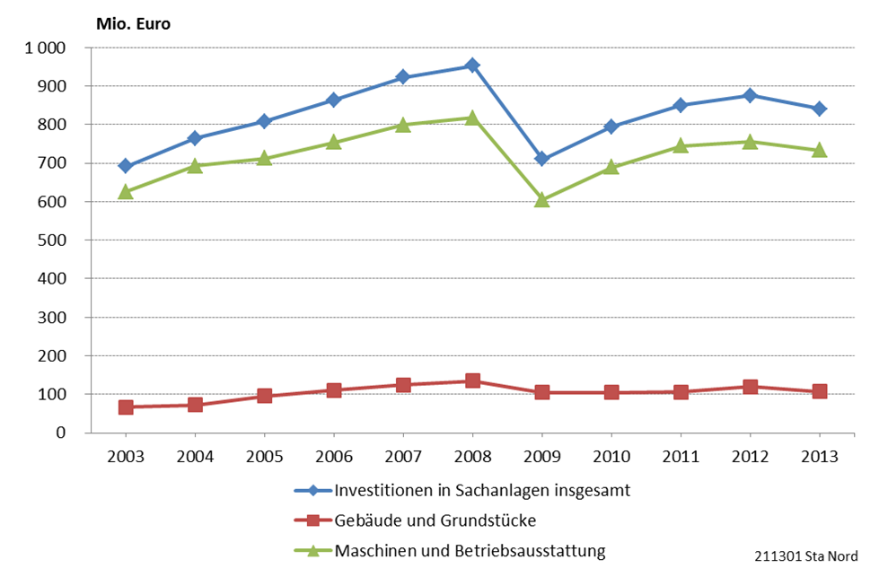

211301 Sta Nord

2. Veränderungen der Investitionstätigkeit in Betrieben des Verarbeitenden Gewerbes sowie Bergbau und Verarbeitung von Steinen und Erden in Schleswig-Holstein gegenüber dem Vorjahr in %
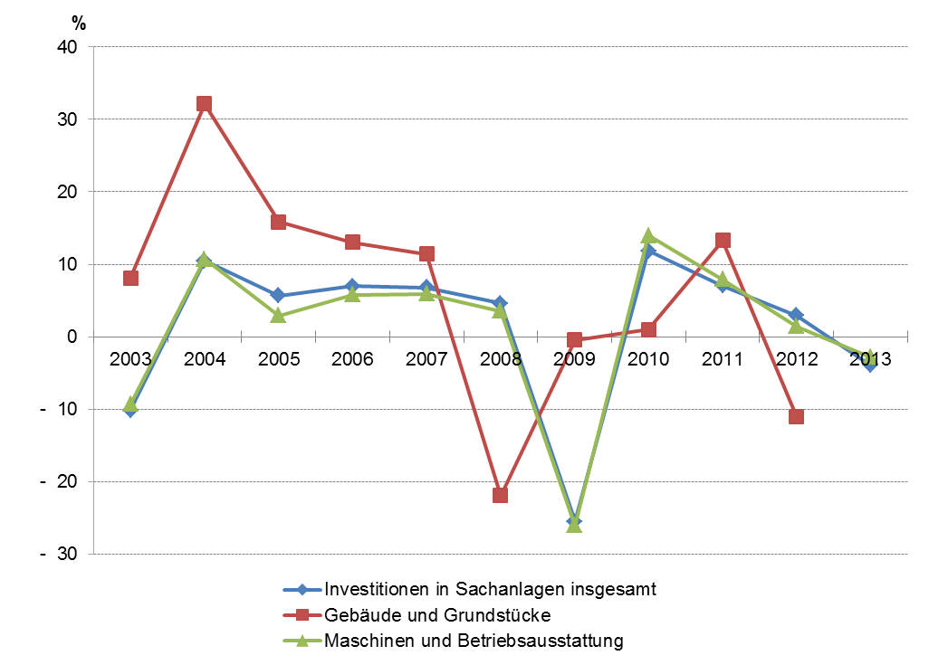

211302 Sta Nord

Grafik3+4 SH 2013
3. Investitionen in Sachanlagen der Betriebe des Verarbeitenden Gewerbes sowie Bergbau und Verarbeitung von Steinen und Erden in Schleswig-Holstein 2013 nach Kreisen

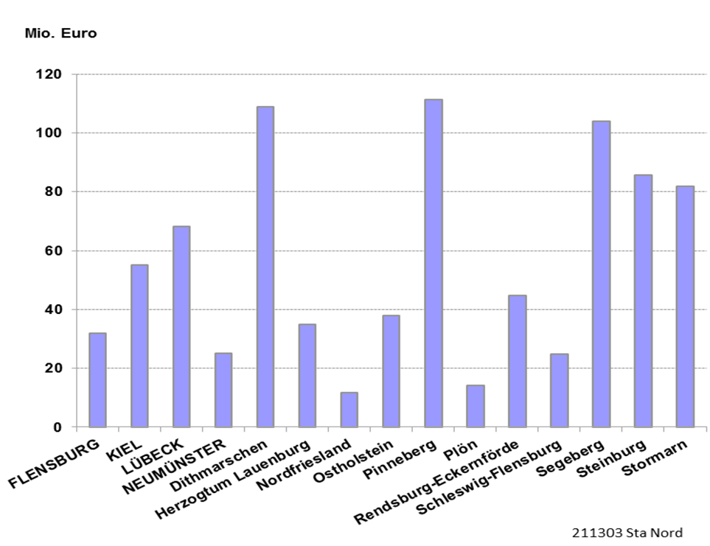

4. Investitionen in Sachanlagen je tätiger Person in den Betrieben des Verarbeitenden Gewerbes sowie Bergbau und Verarbeitung von Steinen und Erden in Schleswig-Holstein 2013 nach Kreisen

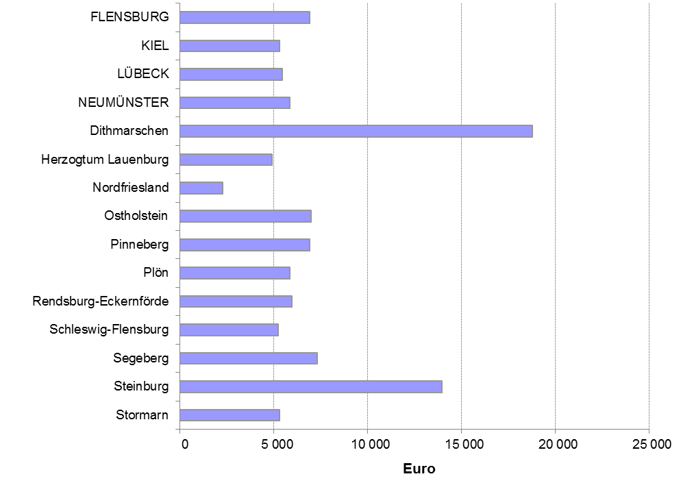

211304 Sta Nord

Graphik5_SH_2013
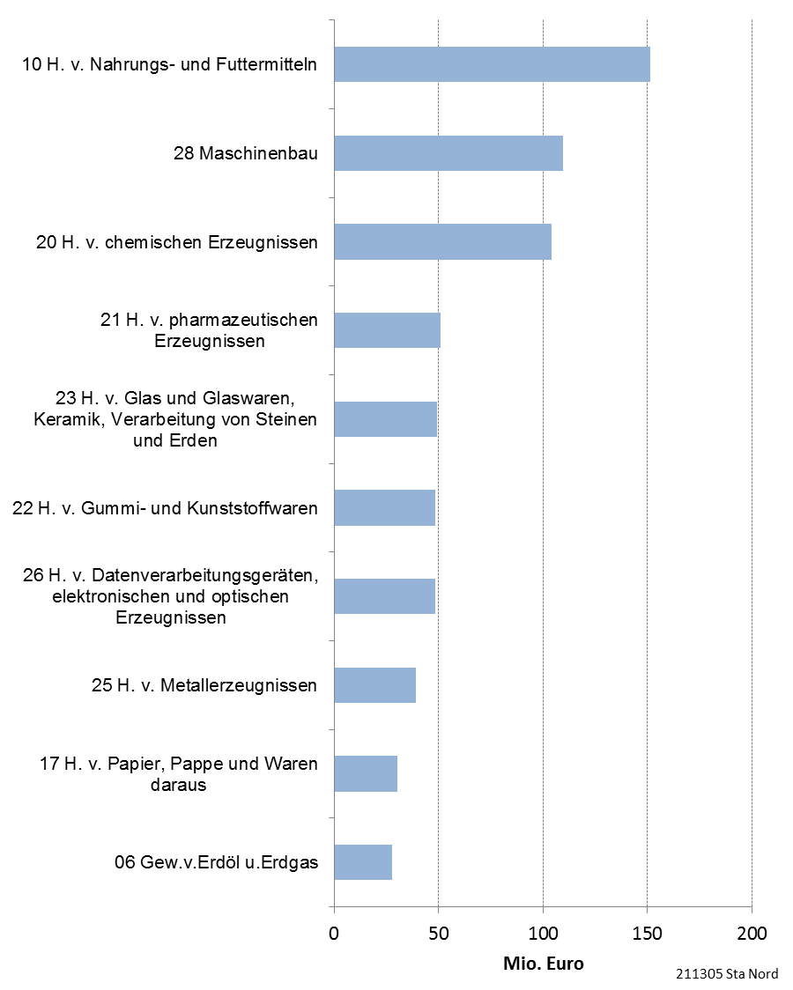
3. Ausgewählte Wirtschaftsgruppen mit hohen Investitionen der Betriebe in Sachanlagen in Schleswig-Holstein 2013

